论文图表总览
PAC-Test Improve 实验结果图表整理（v2 当前数据）
口径：原 ABC full 480 条 + PAC-C/27B 补跑 60 条；当前主指标按 540 条成功配对响应统计，数值保留一位小数。

总体提升 +18.9 pp |  | 校准前 54.4% |  | 校准后 73.3% |  | 有效样本 540/540

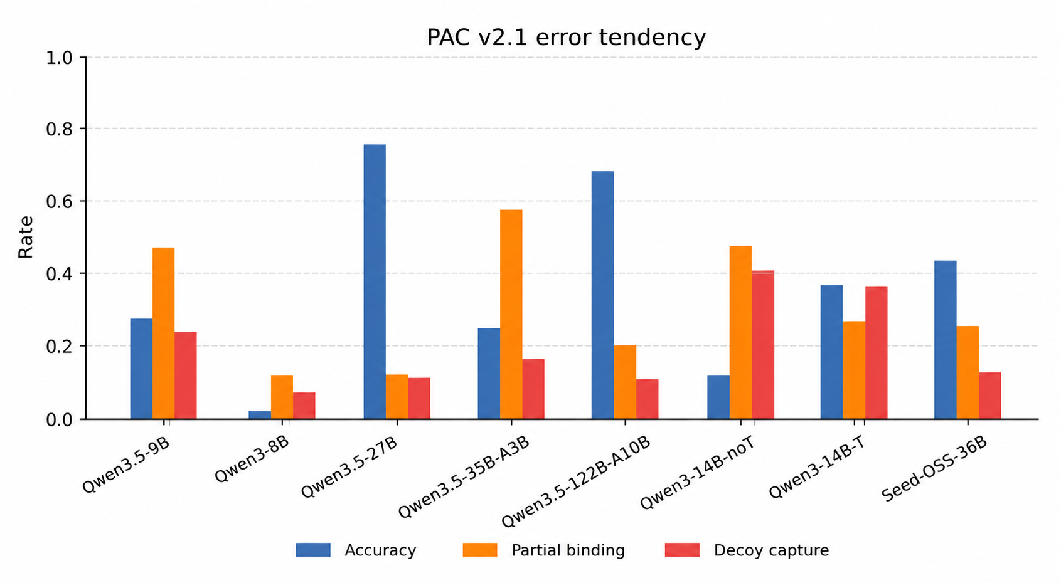
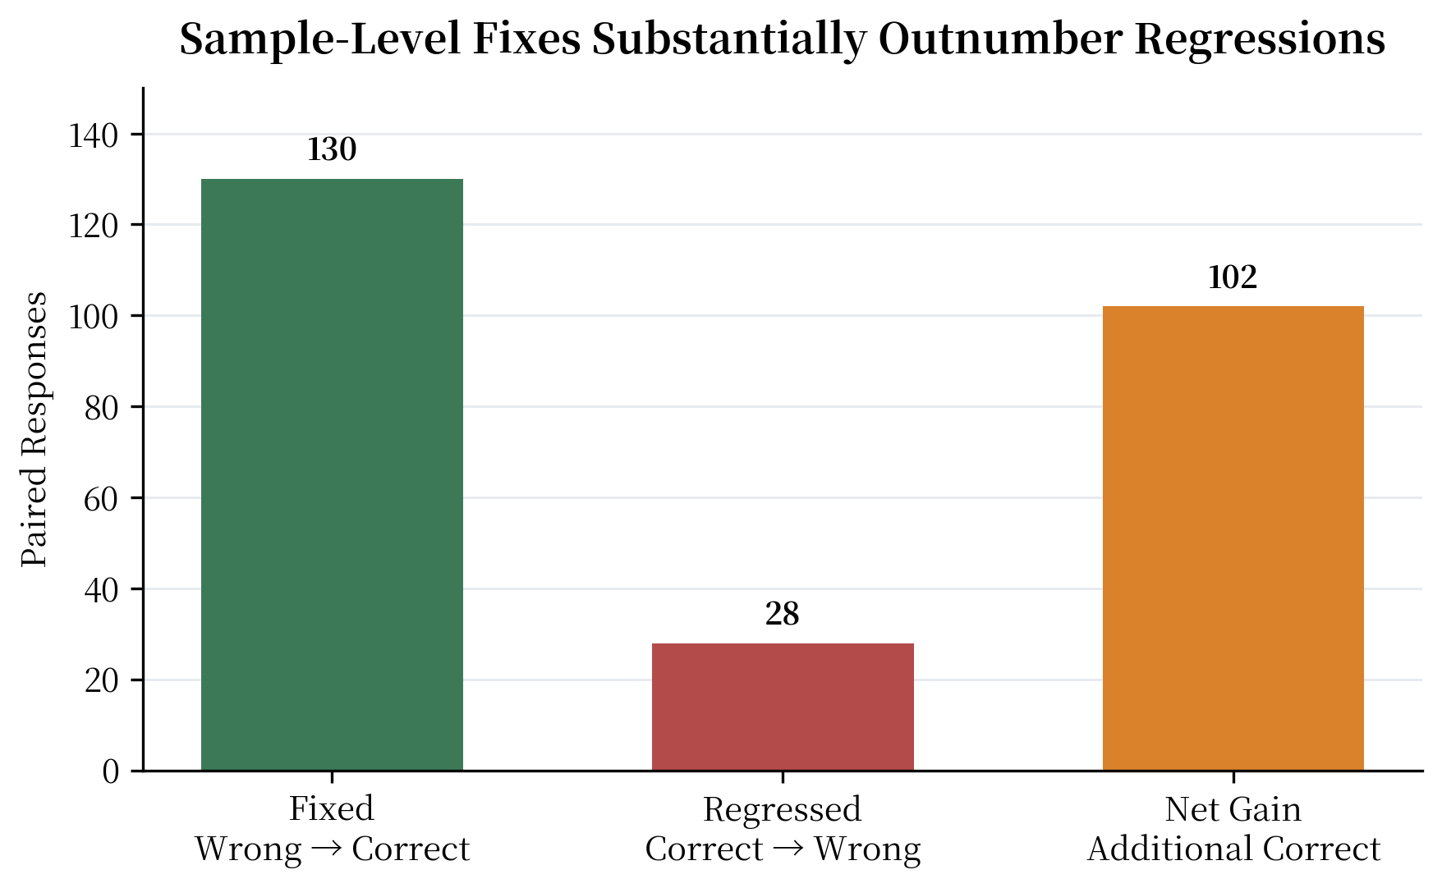
三类能力轴上的校准前后准确率
 | 校准前 | 校准后
PAC-A | 45 | 62.2
PAC-B | 46.7 | 68.3
PAC-C | 71.7 | 89.4
图 1. 三类能力轴校准前后准确率
能力轴 | 校准前 | 校准后 | 提升 (pp) | n | 论文读法
PAC-A 位置显著性 | 45.0% | 62.2% | +17.2 | 180 | 平均提升明确，但弱模型单格仍是不稳定边界。
PAC-B 干扰覆盖 | 46.7% | 68.3% | +21.7 | 180 | 高干扰过滤场景整体改善；27B 单格提升较弱，需保留边界解释。
PAC-C 实体绑定 | 71.7% | 89.4% | +17.8 | 180 | 补齐 27B 后整体最稳健，低基线模型收益最大。

论文读法：三类能力轴均呈正向提升；补齐 PAC-C/27B 后，总体准确率由 54.4% 提升至 73.3%。

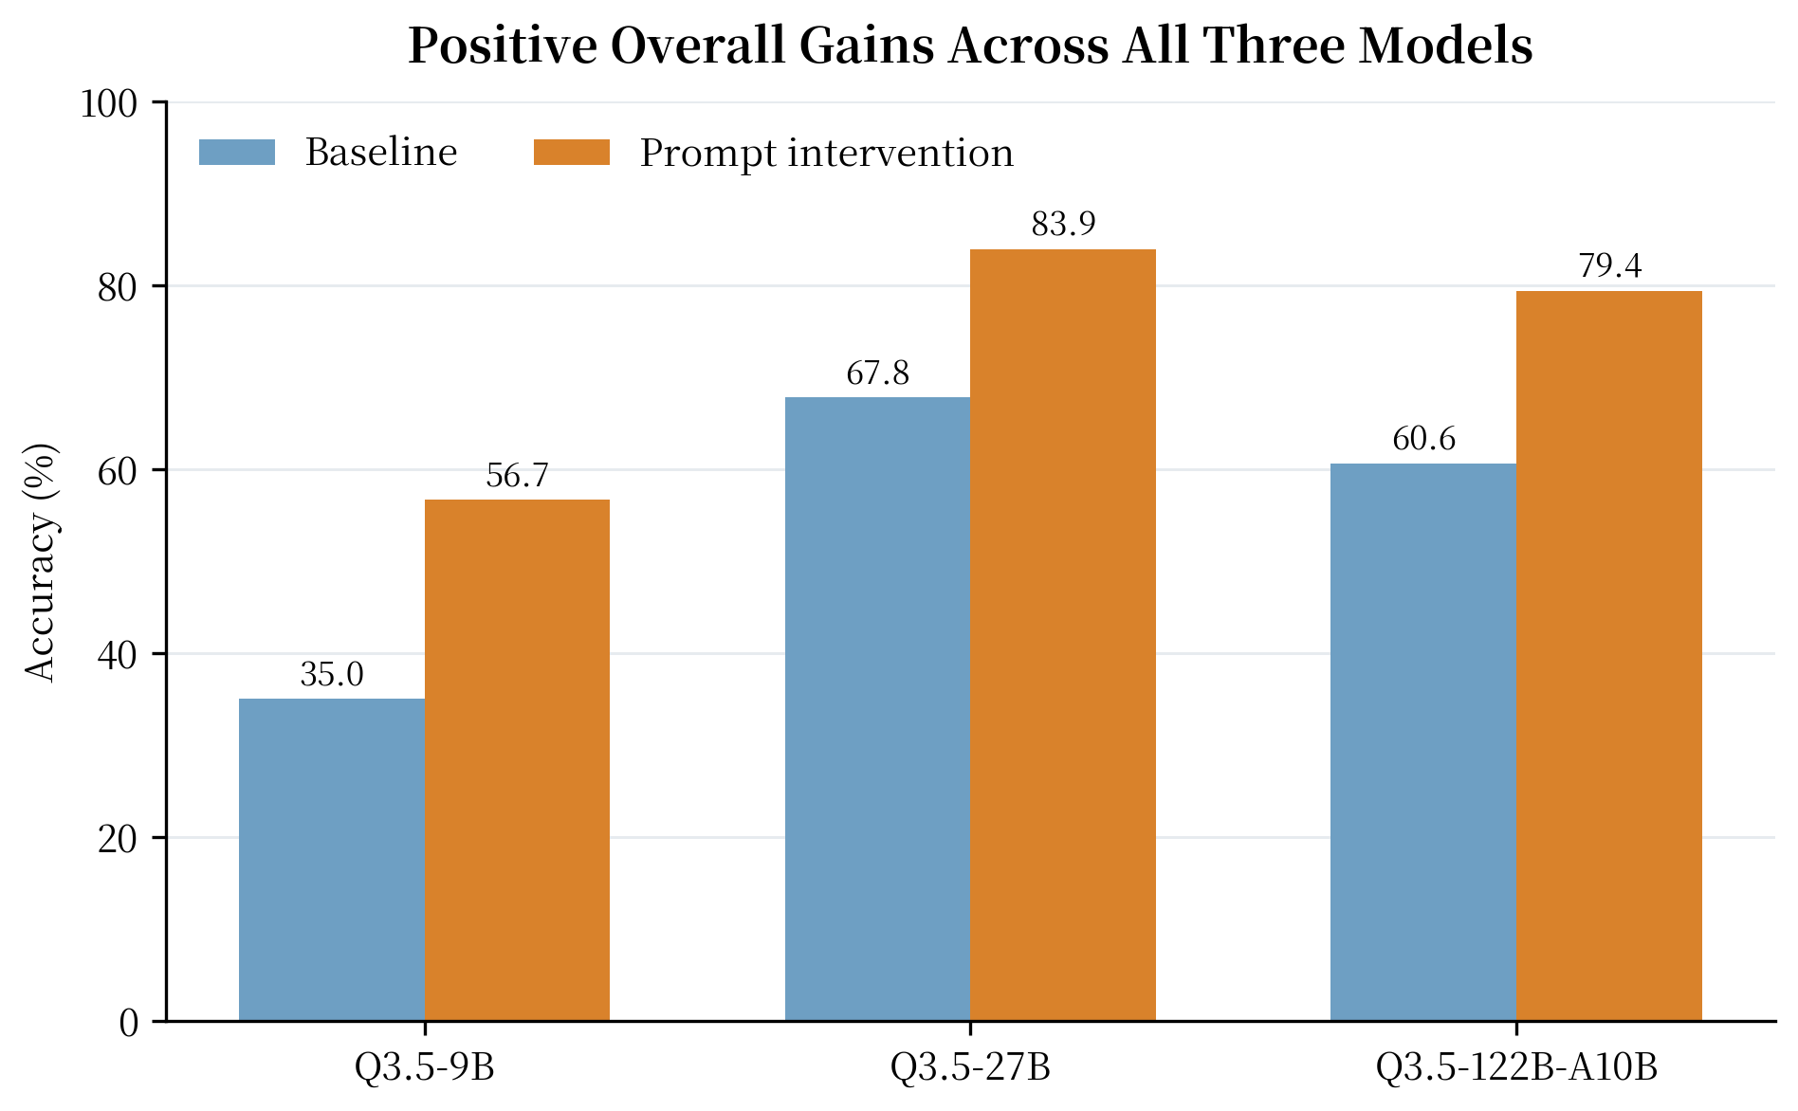
模型层面总览
模型 | 覆盖 n | 校准前 | 校准后 | 提升 (pp) | 论文读法
Qwen3.5-9B | 180 | 35.0% | 56.7% | +21.7 | 当前覆盖完整 A/B/C 三类能力轴。
Qwen3.5-27B | 180 | 67.8% | 83.9% | +16.1 | 当前已覆盖完整 A/B/C；PAC-C 为补跑新增主格。
各模型总体提升幅度
 | 提升 (pp)
9B | 21.7
27B | 16.1
122B-A10B | 18.9
Qwen3.5-122B-A10B | 180 | 60.6% | 79.4% | +18.9 | 当前覆盖完整 A/B/C 三类能力轴。

分层结果
分层结果：位置、干扰强度与绑定负载
分层图表用于解释提升来自哪些条件，不展示底层样本文本或 prompt 细节。

PAC-A 位置分层提升
 | 提升 (pp)
10 | 11.1
25 | 19.4
50 | 25
75 | 22.2
90 | 8.3
图 3A. PAC-A：目标位置分层
位置百分位 | 校准前 | 校准后 | 提升 (pp) | n
10 | 50.0% | 61.1% | +11.1 | 36
25 | 58.3% | 77.8% | +19.4 | 36
50 | 41.7% | 66.7% | +25.0 | 36
75 | 33.3% | 55.6% | +22.2 | 36
90 | 41.7% | 50.0% | +8.3 | 36

PAC-B 随干扰项数的提升
 | 准确率提升 (pp) | 干扰捕获下降 (pp)
0 | 3.3 | 0
16 | 13.3 | 10
32 | 20 | -3.3
64 | 23.3 | 6.7
128 | 30 | -13.3
192 | 40 | -3.3
图 3B. PAC-B：干扰强度分层
干扰项数 | 校准前 | 校准后 | 提升 (pp) | 干扰捕获下降 (pp) | n
0 | 90.0% | 93.3% | +3.3 | 0.0 | 30
16 | 40.0% | 53.3% | +13.3 | +10.0 | 30
32 | 26.7% | 46.7% | +20.0 | -3.3 | 30
64 | 43.3% | 66.7% | +23.3 | +6.7 | 30
128 | 43.3% | 73.3% | +30.0 | -13.3 | 30
192 | 36.7% | 76.7% | +40.0 | -3.3 | 30

PAC-C 绑定条件下的提升
 | 提升 (pp)
K16/Q3 | 42.9
K16/Q5 | 4.3
K16/Q8 | 33.3
K32/Q3 | 21.1
K32/Q5 | 15.8
K32/Q8 | 0
K64/Q3 | 16.7
K64/Q5 | 13.6
K64/Q8 | 11.1
图 3C. PAC-C：绑定负载 / 查询数分层
绑定负载/查询数 | 校准前 | 校准后 | 提升 (pp) | n
K16/Q3 | 47.6% | 90.5% | +42.9 | 21
K16/Q5 | 69.6% | 73.9% | +4.3 | 23
K16/Q8 | 47.6% | 81.0% | +33.3 | 21
K32/Q3 | 73.7% | 94.7% | +21.1 | 19
K32/Q5 | 78.9% | 94.7% | +15.8 | 19
K32/Q8 | 78.9% | 78.9% | 0.0 | 19
K64/Q3 | 83.3% | 100.0% | +16.7 | 18
K64/Q5 | 81.8% | 95.5% | +13.6 | 22
K64/Q8 | 88.9% | 100.0% | +11.1 | 18

